상품제안서
리유저블 스텐 텀블러 (베이직캡) 550ml | 상품코드: S06431

 |  |  |  |  |  | 02-713-8555 | www.synergygift.co.kr
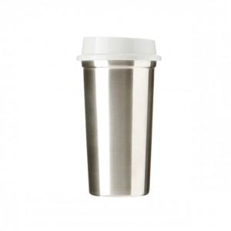 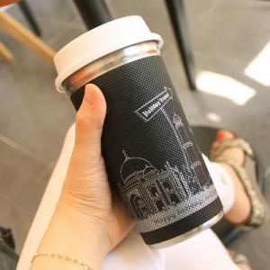

【상세/제작정보】 | .

【인쇄/포장옵션】 | 실크, 레이저 / 포장지포장

【공급단가】 | 수량 | 100~ | 500~ | 1,000~ | 3,000~
*VAT별도 | 단가 | 5,540원 | 5,330원 | 5,130원 | 4,920원

【상품 URL】 | https://www.synergygift.co.kr:443/src/goods_detail.php?gdno=11608

